상품제안서
에코라이프 벽걸이형 개인 위생 양치컵 거치대 | 상품코드: F25883

 |  |  |  |  |  |  | 02-412-0044 | www.easy1.co.kr
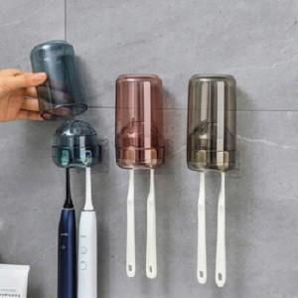

【상세/제작정보】 | 주문전 꼭 재고현황과 납기일 문의 기본 수량 미만 인쇄시 추가 청구

【인쇄/포장옵션】 | 실크 / 포장지포장

【공급단가】 | 수량 | 320~ | 640~ | 1,000~ | 3,000~ | 5,000~
*VAT별도 | 단가 | 3,870원 | 3,810원 | 3,720원 | 3,620원 | 3,560원

【상품 URL】 | https://dev.easy1.co.kr:443/src/goods_detail.php?gdno=25883

